상품제안서
쓰리세븐 직사 메탈프레임세트 TS-636X | 상품코드: S09939

 |  |  |  |  |  |  | 02-713-8555 | www.synergygift.co.kr
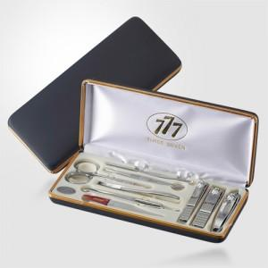

【상세/제작정보】 | * 세계적인 손톱깍이 브랜드 쓰리쎄븐(777) 정품으로 구성된 세트입니다.

【인쇄/포장옵션】 | 실크 / 포장지포장

【공급단가】 | 수량 | 20~ | 100~ | 300~ | 500~ | 1,000~
*VAT별도 | 실버(C) | 19,460원 | 18,850원 | 17,930원 | 17,470원 | 17,160원
 | 골드(G) | 25,080원 | 24,290원 | 23,100원 | 22,510원 | 22,120원

【상품 URL】 | https://www.synergygift.co.kr:443/src/goods_detail.php?gdno=14584

